ロジックチェック
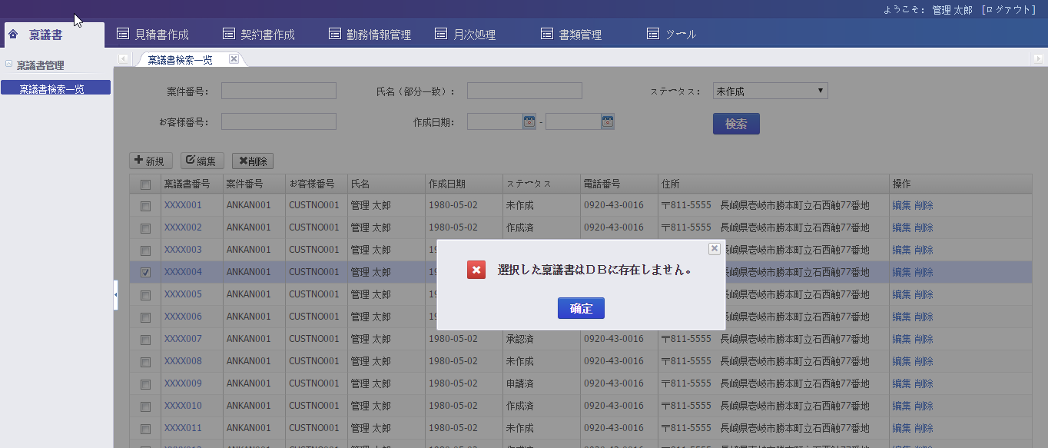
关于逻辑校验的错误提示消息用模态弹出窗口的方式。如下图

確認メッセージ
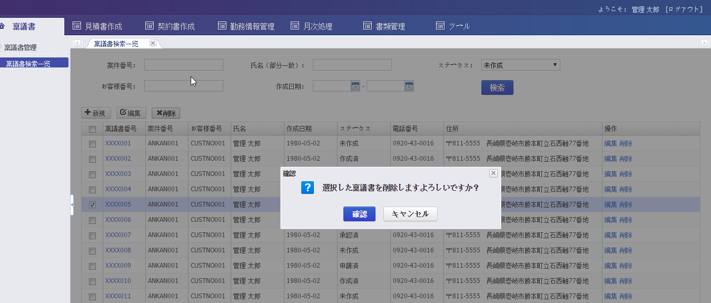
关于确认提示消息用模态弹出窗口的方式。如下图

結果メッセージ
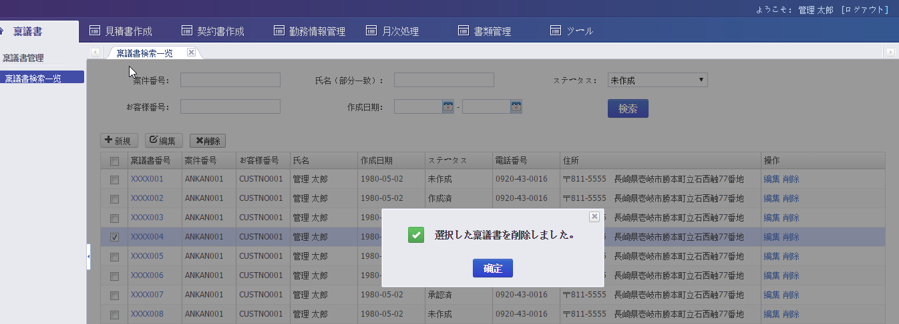
关于结果提示消息用模态弹出窗口的方式。如下图

警告メッセージ
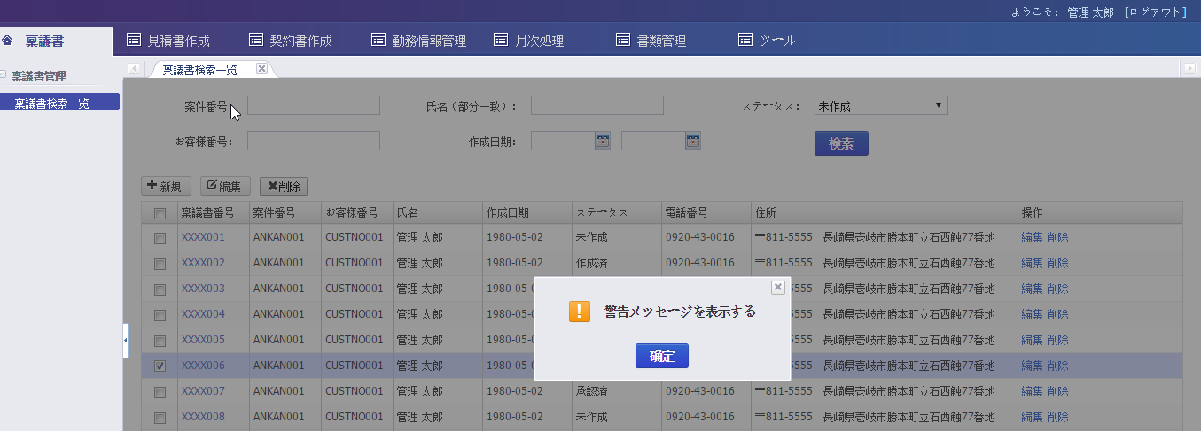
关于警告提示消息用模态弹出窗口的方式。如下图

一般メッセージ
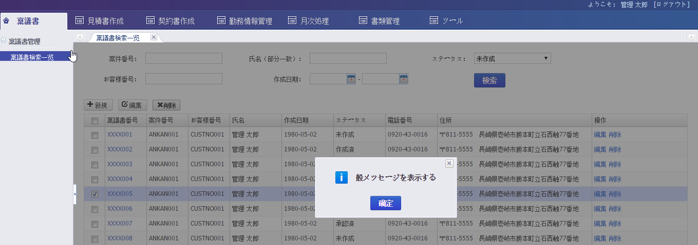
关于一般提示消息用模态弹出窗口的方式。如下图

